1_要件定義とは
参考URL
要件定義の進め方：要件定義で「何をどう決めるか」がわからない人へ
https://qiita.com/atsushi_0000/items/f2a8a548487e8fc7ae33

要件定義の本質とは
見積と設計に必要な情報を可視化すること
★具体化こそが要件定義の重要なポイント
・ふわっとした「やりたいこと」 → いろんな切り口から具体化する → 機能要件までブレイクダウンする

要件定義を行う目的は以下の2つ
開発ベンダーに見積を取るため
設計のインプット情報とするため
※しかし、いきなり見積が取れるレベル・設計のインプットにできるレベルで作成するのは難しい

3つの要件定義工程
1.要求定義
2.業務要件定義
3.機能要件定義

※段階を踏んで要件を具体化していく
・やりたいことを少しずつ具体化して、見積が取れる粒度・設計ができる粒度までブレイクダウンしていきます。

要件定義を含めたシステムの企画・開発の全体像イメージ
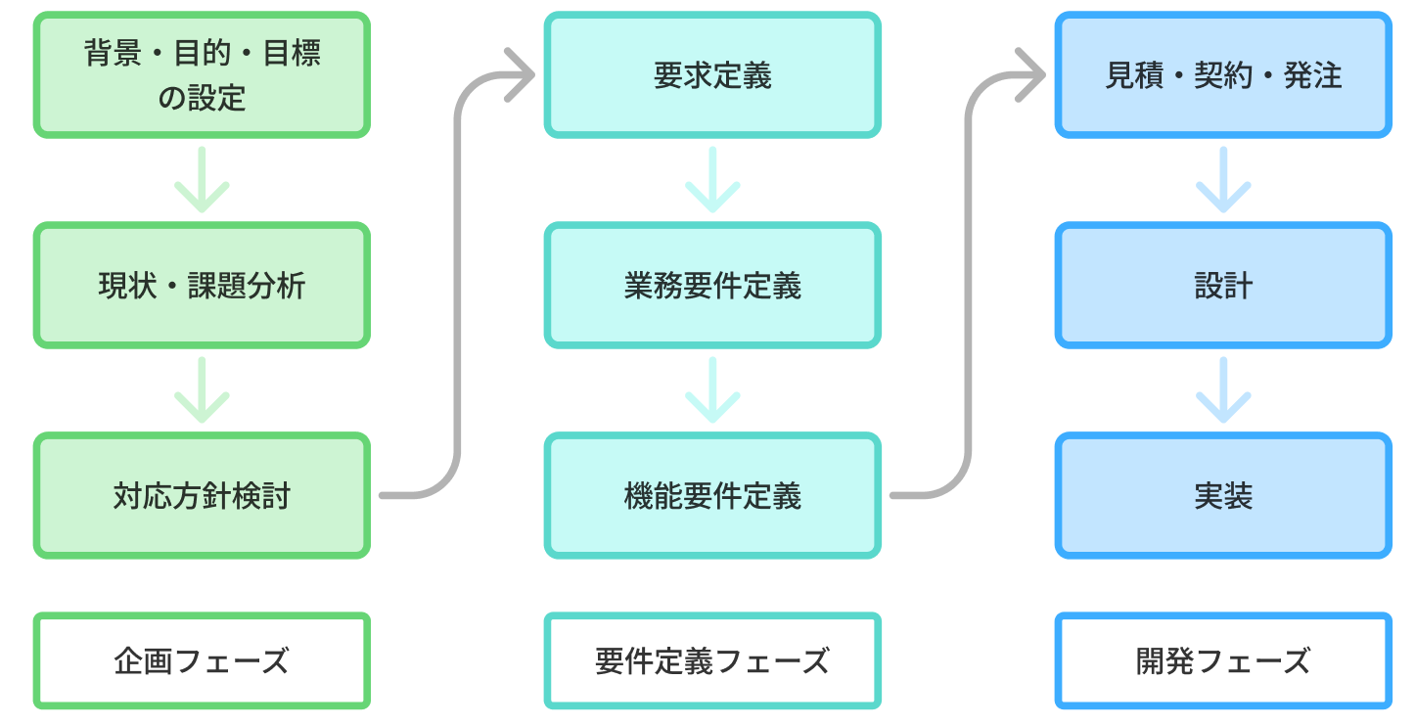

システム開発のプロセスとは「やりたいこと」の具体化
・段階的に「やりたいこと」を具体化
→最終的にはソースコードになるまで細かく具体化

企画・開発プロセスにおける要件定義の位置づけ
・単独のタスクではない
・企画フェーズの成果物を具体化して、見積や設計につなげていく役割を担っている

要件定義フェーズでは、要求定義 → 業務要件定義 → 機能要件定義 と3段階で要件を具体化していきます

※要件定義で重要なこと
見積や設計という後続の作業で何を必要としているかを知っておくこと

そのために、可能であれば見積や設計を行う開発ベンダーのエンジニアに、
「どんな要件定義書であれば見積や設計ができるか？」を確認できると、
要件定義で何を作ればいいかが、ぐっとわかりやすくなります。

前工程の成果物が後工程の品質を決める
企画フェーズの成果物を受け取って要件定義を開始する、という点も重要
企画フェーズでの成果物が中途半端であれば、それを受けた要件定義作業もまた中途半端になる
※つまり、前工程の成果物が後工程の品質を決める

2_要件定義の前提タスク
「要件定義」を進める前の「前提タスク」
要件定義は、まっさらな状態からスタートするのではなく、前工程の成果物を引き継いで（＝インプットにして）スタートします。
要件定義に入る前に、必ず以下のタスクが終わっているか確認しましょう。

※ここが曖昧なまま要件定義に入ると、手戻り地獄になる
→というのも、要件定義で行う作業は、上記の成果物がある前提で組まれているから
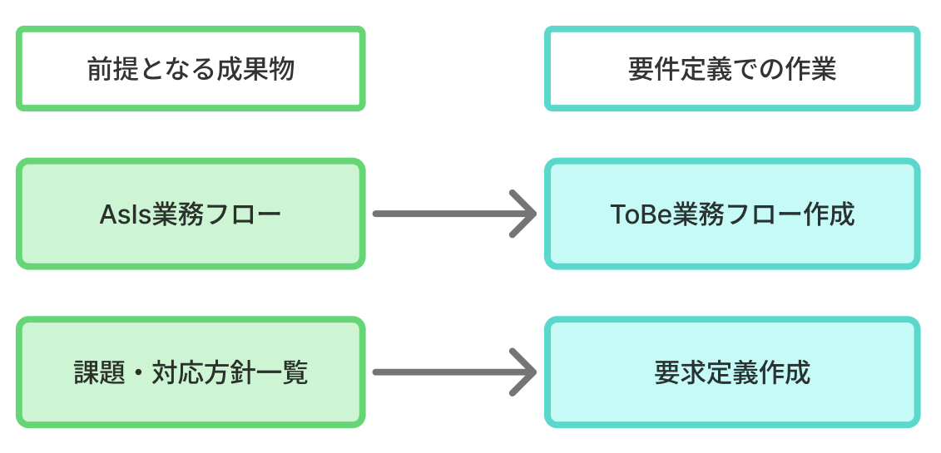

このような感じで、前工程の成果物と次の工程の作業は紐づいています（＝依存関係があります）。
前提タスクになる、課題と対応方針の検討はこちらを参考に。

3_要件定義STEP1（要求定義）
始める前にチェックすること
・課題・対応方針一覧が完成しているか
※要求定義では、課題・対応方針一覧をもとに要求事項を洗い出し、要求一覧を作成します。

要求定義で作る成果物
・要求一覧

要求定義イメージ

■この工程でやること
課題・対応方針一覧を見ながら、「要求」に具体化する
具体化した「要求」を一覧として可視化する
※要求＝やりたいこと

要求一覧の作り方
課題・対応方針一覧で書いたことを、１つずつ「要求」に具体化していく

参考事例
■具体例
・ユーザーからの問い合わせ改善

■前提になる課題と対応方針

※この情報だけだと、抽象度が高すぎて、どんな機能や画面を作ればいいかわからない
→そのため、まず初めにこの方針を「要求」という形に具体化していきます

■対応イメージ
対応方針に対して「具体的に言うと？」という問いをくり返すことで、要求に落としてい

■要求一覧化
対応方針を要求に具体化することができたら、最後に要求一覧としてまとめます
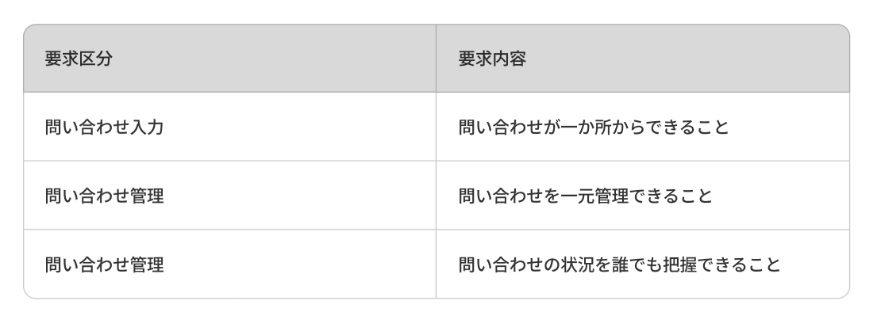

※ こちらの要求一覧のフォーマットも活用してください。

要求定義の完了
課題・対応方針一覧に書いてある対応方針を要求一覧で網羅できているかをレビューしたら、要求定義は完了

4_要件定義STEP2（業務要件定義）
開始前に用意するもの
以下をもとに、業務観点でやりたいことを整理し、業務要件一覧を作成する。
・要求一覧
・As-Is業務フロー
→「現状の業務プロセス」を可視化し、問題点や改善箇所を明確にするための分析ツール

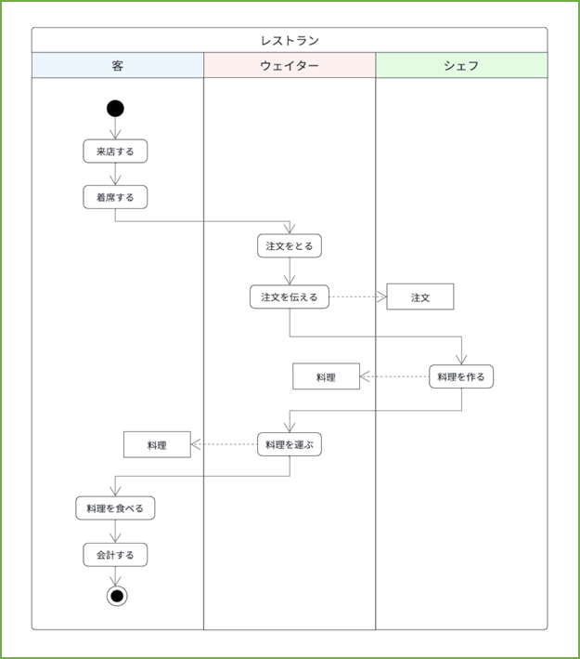
■As-Is業務フロー参考例
1. お客様がレストランに来店し、席に着く。
2. ウェイターが注文を取りに来る。
3. お客様が注文をする。
4. ウェイターが厨房に注文を伝える。
5. シェフが料理を作る。
6. ウェイターが料理をお客様に運ぶ。
7. お客様が食事し会計をする。

業務要件定義で作る成果物
※「To-Be業務フロー」をもとに、システムをリリースした後の理想となる業務をイメージし、それを「業務要件」として具体化していきます。
・To-Be業務フロー
・業務要件一覧

■To-Be業務フローとは
課題が解決され、要求が満たされた状態における「理想的な業務フロー」を可視化したもの
以下のようなイメージで作成していく

■インプットとして必要になる
As-Is業務フロー：現状の業務フローが書かれている
要求一覧 ：これからやりたいことが書かれてい

■つまり
「要求一覧に書かれているやりたいことを実現するには、どのような業務フローを作ればよいのか？」を考え、
それを可視化することが To-Be業務フローを作るという作業です。
※多くの場合は、As-Is業務フローをベースにアップデートしていけばOK
こちらの業務フローのフォーマットも活用してください。

To-Be業務フロー化の例
■必要なものを用意する
・As-Is業務フロー | ・要求一覧 | ・To-Be業務フロー
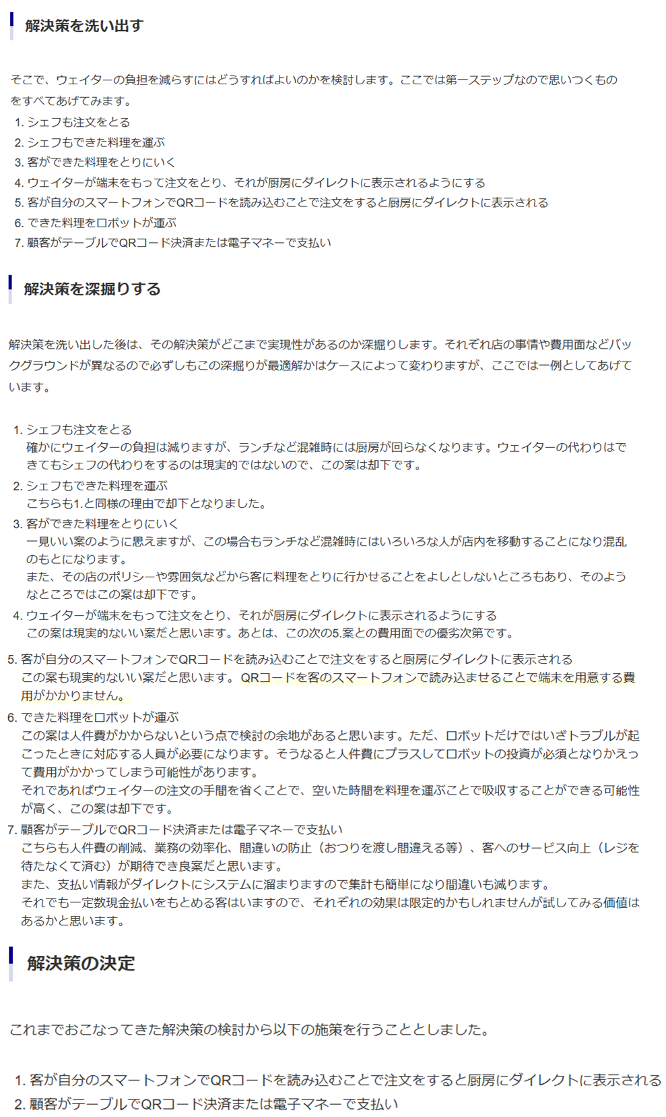
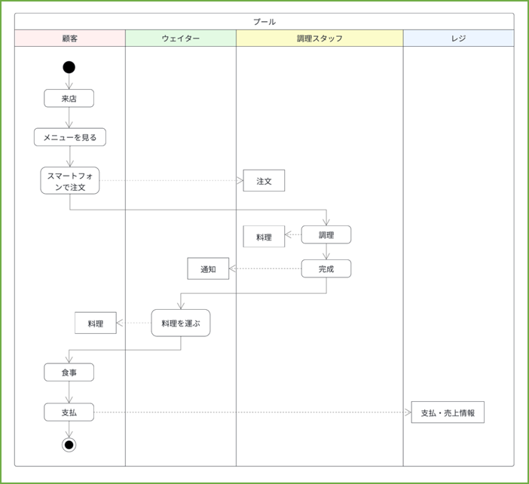

As-Is業務フロー
To-Be業務フロー

業務要件一覧の作り方
業務の視点から要求を具体化したもの
To-Be業務フローをもとに、業務プロセスや作業担当者の視点から要求を具体化していく
※To-Be業務フローの作成はあくまでも、要求の具体化を進めるためのプロセス

具体化

・ベースになるのは「要求一覧」
・参照するのが「To-Be業務フロー」

■参考例
すでに作った要求一覧のうち、真ん中にある「問い合わせを一元管理できること」という要求を具体化していく
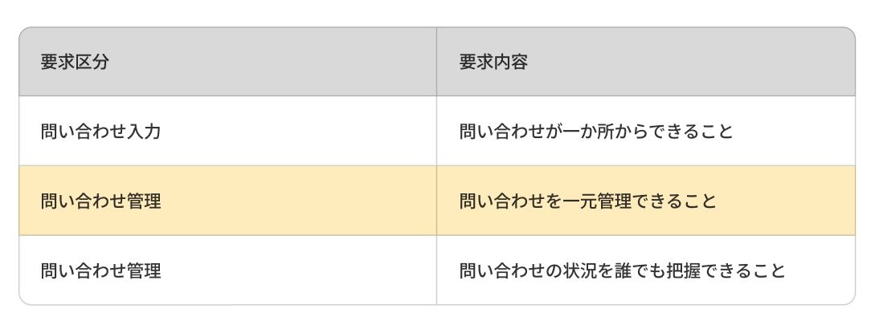

この「問い合わせを一元管理する」という要求を業務フローに落としたときにどうなっているかを、次の2つの観点で確認します。

・観点
どの業務工程で行われるか？
誰が行う作業か？

・仮定
「問い合わせ受付」の工程で行う
「問い合わせ担当者」がこの一元管理を行う

・具体化（担当者目線で）

同様に、それぞれの要求をTo-Be業務フローと突き合わせながら具体化していくと、次のように業務要件を可視化することができます。

・ポイント
業務区分と担当者の視点になって要求を具体化していくこと
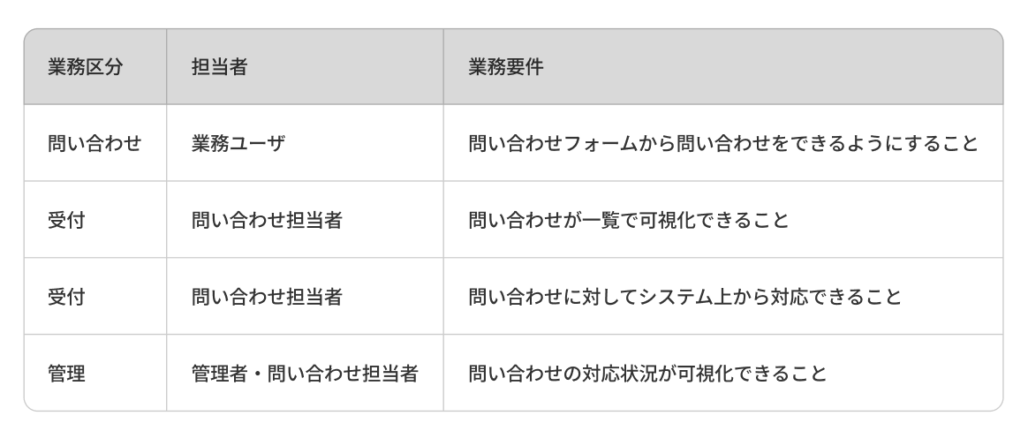

業務要件定義書のフォーマットはこちらも活用してください。

5_要件定義STEP3（機能要件定義）
開始前に用意するもの
業務要件一覧

機能要件定義で作る成果物
・機能要件一覧
・非機能要件一覧（必要に応じて）
・画面一覧（画面を作る・変更する場合）

■より詳しく
前工程で作成した「業務要件一覧」を「機能」の観点から見直し、機能として何をやりたいかを「具体化」していく
どのような画面を作るかをまとめた「画面一覧」を作成する
性能・セキュリティなど「機能ではないが必要なこと」を「非機能要件」としてまとめてい
※画面一覧は画面を作る・変更する場合のみ、非機能要件一覧はシステム担当者に相談し、必要がある場合のみ作成します

進め方
※機能の観点からやりたいことを具体化していくため、可能であればシステム担当や開発ベンダーと協力して作業することが望ましい

機能要件定義は次の順序で作業を進めていく
1.機能要件一覧作成
2.画面一覧作成
3.非機能要件一覧作成

機能要件一覧の作り方
■機能要件とは
機能（システム）の視点から業務要件を具体化したもの
＝システムとしてどんな機能が必要か

業務要件を実現するためにどんな機能が必要になるかを考えていく

機能要件：作成例
業務要件の「問い合わせが一覧で可視化できること」を例にとる
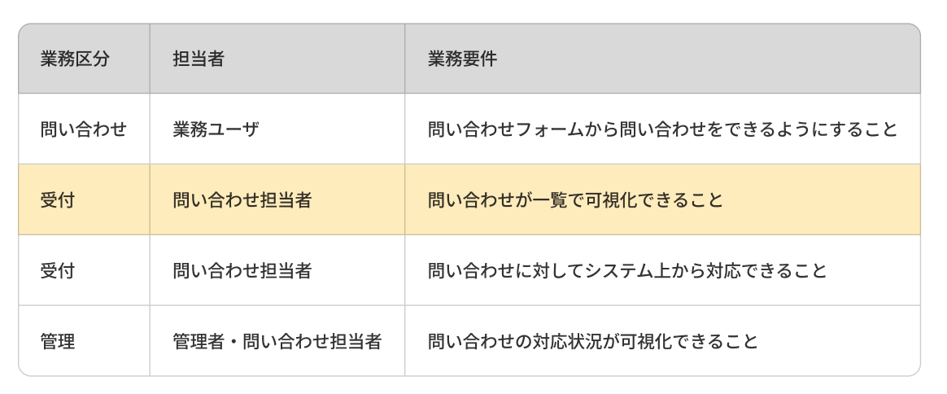

この要件を実現するにはどんな画面や機能があればよいか？を考える

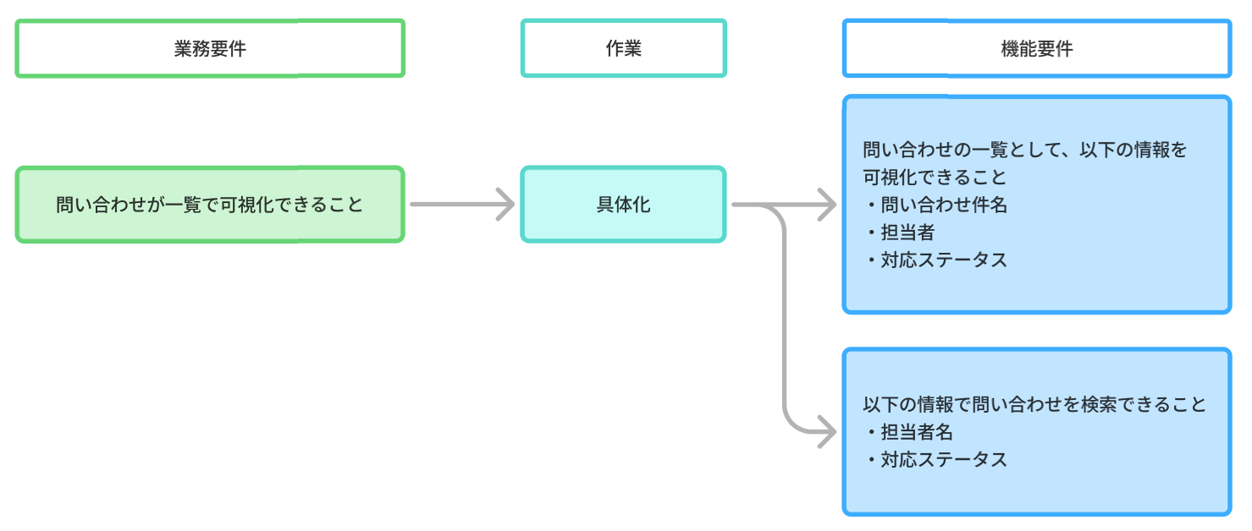
■実現のために必要だと思われるイメージ
・問い合わせを一覧で表示する画面が必要
・一覧画面で絞り込み検索ができるとよい

■機能要件レベルで具体化するために必要となる考え
・どのような項目を一覧として表示するのか
・検索するなら、どのような項目で検索できるようにしたいか

業務観点で出した「やりたいこと」を、システムで実現するならどうすればいいかを詳細に具体化していく
最終的には以下のようなイメージになる
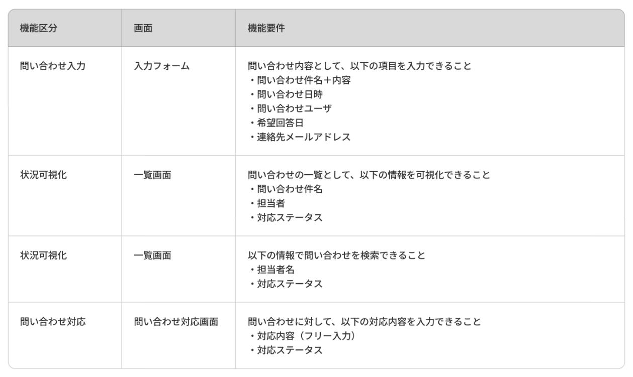

■アドバイス
業務観点でのやりたいことを、機能や画面として実現するにはどうしたらいいか？を考えるのは、システム開発経験がないと難しい
システム担当者など開発経験がある人と一緒にやることで、具体性のある機能要件を作ることができる
まずは頼ってみよう

こちらの機能要件定義のフォーマットも活用してください。

画面一覧の作り方
■画面一覧とは
機能要件で洗い出された画面を一覧としてまとめたもの（難しいものではない）
※画面の新規作成や大きな変更が不要な場合は、無理に作る必要はない

機能要件一覧に出てきた画面をまとめ、それぞれの画面の説明を追記すれば完成
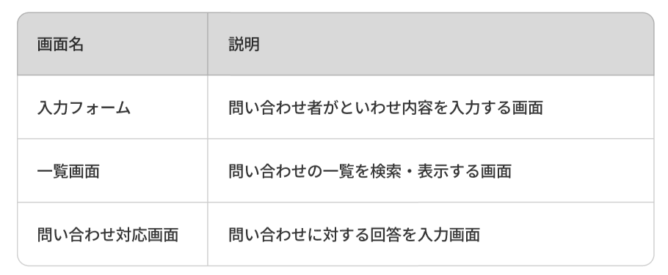

画面遷移図や画面のイメージ（ワイヤーフレーム）もあると、見積や設計がスムーズになる
→作成が必要かどうかは、システム担当者や開発ベンダーに相談するとよい
※例として、電卓アプリ作成時に用意したワイヤーフレームを載せておく
履歴要覧（作成予定）
計算式
数値

%
CE
C
x

1/x
x2
√
/

7
8
9
*

-
4
5
6

1
2
3
+

±
0
.
=

非機能要件一覧の作り方
■非機能要件とは
「検索や表示」といった機能そのものではない
「性能やセキュリティ」など、機能以外だが必須となる要件

※システム部門ではない企画担当者が非機能要件をイチから定義するのは非常に難しい
→システム担当や開発ベンダーと協力して作成することが望ましい

※難しい場合は、非機能要件定義の作成も含めて見積を取り、開発ベンダーに依頼するのも現実的なやり方

■参考（一般的な非機能要件の一覧）
可用性（稼働率、冗長構成、フェイルオーバー、監視範囲など）
性能・スケーラビリティ（レスポンスタイム、同時アクセス数、ピーク時の負荷など）
信頼性・保守性（RTO/RPO、ログ方針、障害時の挙動など）
セキュリティ（認証・認可、暗号化、脆弱性対策、アクセスログなど）
運用・監視（運用体制、監視ツール、アラートルール、運用手順など）
バックアップ・リカバリ（バックアップ周期、世代数、復旧手順など）
移行要件（移行対象、移行方式、ダウンタイム許容など）
拡張性（将来の機能追加や外部連携を見据えた設計方針）
操作性・ユーザビリティ（UIルール、アクセシビリティなど）
法令・コンプライアンス（個人情報保護、業界規制、監査ログなど）
環境・インフラ要件（クラウド/オンプレ、ネットワーク、環境構成など）
開発プロセス・品質保証（テスト方針、品質基準、リリース方式など）

電卓_要求定義
前提
電卓が存在しなかった世界線として想定し、要求定義を考える（無理くり）
そんな世界で生きる人たちの業務を効率化するためにはどうすればよいかを考える。

課題・対応方針一覧
■課題
・大量の計算を、暗算や紙を使用して行っているため、業務の完了に時間がかかる。
・桁の大きな数値を扱うことが難しい
・複雑な条件での計算を行うことが難しい
・ヒューマンエラーによりミスが発生する恐れがあり、深刻な問題につながる可能性がある

■対応方針
・人の頭で計算を行わないようにする。代わりに、機械に計算を行わせる。
・機械に計算を行わせることにより、以下問題が解決する
仕事での計算対応がめっちゃ大変。
時間もかかるしミスも出るしなんとかしたい。
人力で計算を行うのを極力やめよう。
機械の力を借りよう。
→大量の計算により発生する業務時間の削減
→大きな桁数や複雑な条件での計算が容易になる
→ヒューマンエラーによる計算ミスがなくなる

要求分解
区分 | 内容
性能 | ・業務で処理するレベルの数学的計算処理ができる
性能 | ・簡単に素早く対応できる
性能 | ・誰でも簡単に扱える機械にする
表示 | ・計算過程に間違いがないかチェックできるようにする
表示 | ・計算結果が確認できるようにする
表示 | ・計算過程に疑いが出た時、確認ができるように履歴を残したい
操作 | ・計算過程に間違いがあった場合、間違える前の段階からやり直せるようにしたい
操作 | ・ボタン操作により、数値の打ち込みや計算を行うようにしたい
操作 | ・入力にミスがあった場合、文字を消したり、最初からやり直したりできるようにしたい

要求定義 終了

電卓_業務要件定義
要求一覧
区分 | 内容
性能 | ・業務で処理するレベルの数学的計算処理ができる
性能 | ・簡単に素早く対応できる
性能 | ・誰でも簡単に扱える機械にする
表示 | ・計算過程に間違いがないかチェックできるようにする
表示 | ・計算結果が確認できるようにする
表示 | ・計算過程に疑いが出た時、確認ができるように履歴を残したい
操作 | ・計算過程に間違いがあった場合、間違える前の段階からやり直せるようにしたい
操作 | ・ボタン操作により、数値の打ち込みや計算を行うようにしたい
操作 | ・入力にミスがあった場合、文字を消したり、最初からやり直したりできるようにしたい

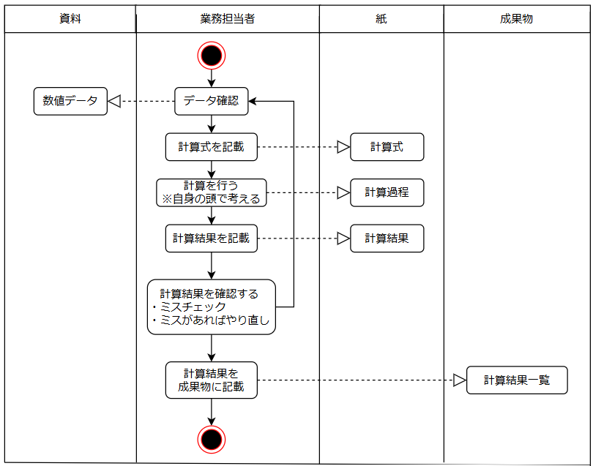
As-Is 業務フロー
■要素
・資料（様々な数値が載っている）
・業務担当者（資料から数値を確認、計算し、別途資料にまとめる）
・紙（計算を行うためのもの）
・成果物（資料を基に計算した結果などの情報を記載する資料）

■As-Is業務フロー
1.資料から計算に使用する数値データを確認
2.確認したデータから計算式を紙に記載する
3.計算過程を紙に記入する
4.計算結果を紙に記入する
5.計算過程、結果に間違いがないかチェックを行う
6.問題なければ、成果物用のシートに結果を記載する
※問題が見つかれば、最初からやり直す

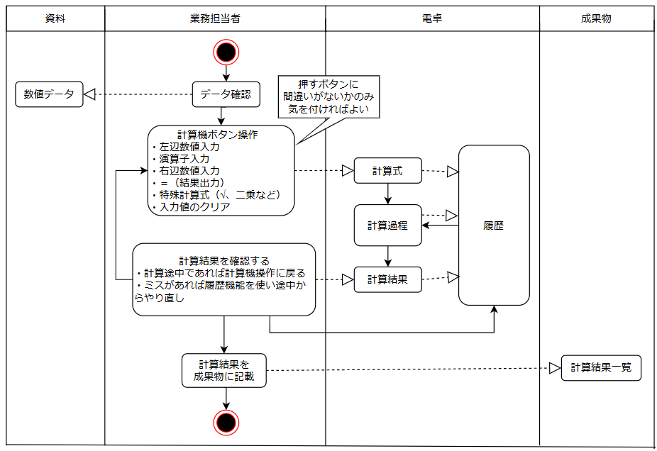
To-Be 業務フロー
※「As-Is業務フロー」と「要求一覧」から考えて作成

■解決策を洗い出す
・書く時間を短縮→ボタンを押すだけにする
・計算ミス防止→機械に任せる

■解決策を深堀する
※洗い出した解決策が使えるか否かを考えるところだが
今回の内容だと考えられることが限られているいるし
深堀する内容が無いため割愛
→「電卓」という答えがなければいろいろ出たかもしれない

■解決策の決定
・ボタン操作のみで計算を実行できる機械（アプリ）を作成する

業務要件一覧
※「To-Be業務フロー」と「要求一覧」から考えて作成
→業務プロセスや作業担当者の視点から要求を具体化

■要求を具体化
【性能：業務で処理するレベルの数学的計算処理ができる】
業務で使われる計算内容
・四則演算：足し算、引き算、割り算、掛け算
・特殊計算：％化、√化、２乗、1/数値、符号反転

【性能：簡単に素早く対応できる / 誰でも簡単に扱える】
ボタン入力、機械による演算により、簡単に素早く計算処理が可能になる
ボタンには、押すと何が起きるかわかるような記号や文字が記載されている

【表示：計算結果が確認できるようにする】
計算結果を表示するためのディスプレイパネルを用意する（メインディスプレイ）

【表示：計算過程に間違いがないかチェックできるようにする】
入力中の数値を表示するためのディスプレイパネルを用意する（メインディスプレイ）
入力により作成された計算式を表示するためのディスプレイパネルを用意する（サブディスプレイ）

【表示：計算過程に疑いが出た時、確認ができるように履歴を残したい】
計算結果を履歴としてデータに残す
履歴を表示するディスプレイを作成する（履歴ディスプレイ）

【操作：入力にミスがあった場合、文字を消したり、最初からやり直したりできるようにしたい】
数値の入力値をひとつ前の状態に戻す＝末尾の文字を１つ消す処理を追加（Back Space）
現在の数値入力のみをクリアするボタンを作成（Clear Entry）
計算に関連する値すべてを初期値に戻すボタンを作成（Clear）

【操作：ボタン操作により、数値の打ち込みや計算を行うようにしたい】
数値ボタンを作成（0~9）
少数を作成できるボタンを作成（.）
±を切り替えられるボタンを作成（±）
計算を行うボタンを作成（＝、左辺数値が決まっている場合に四則演算ボタンを押すと計算が行われる）

【操作：計算過程に間違いがあった場合、間違える前の段階からやり直せるようにしたい】
履歴ディスプレイから、戻りたい段階の履歴をクリック可能にする
クリックした履歴の計算式が入力された状態にする

業務要件定義 終了

電卓_機能要件定義
機能要件一覧
■電卓：内部処理一覧
# | 機能区分 |  | 機能要件
1 | 内部処理：入力情報確認 |  | ボタンから入力された文字が何かを確認し、その文字に応じて適した処理を実行
2 | 内部処理：数値作成 |  | 数値を作成する
3 | 内部処理：基本処理 |  | 足し算を行う
4 | 内部処理：基本処理 |  | 引き算を行う
5 | 内部処理：基本処理 |  | 割り算を行う
6 | 内部処理：基本処理 |  | 掛け算を行う
7 | 内部処理：特種処理 |  | 符号反転（±）計算を行う
8 | 内部処理：特種処理 |  | 逆数（1/X）計算を行う
9 | 内部処理：特種処理 |  | 二乗（X2）計算を行う
10 | 内部処理：特種処理 |  | 平方根（2√X）計算を行う
11 | 内部処理：特種処理 |  | ％（百分の一）計算を行う
12 | 内部処理：データ削除 |  | 入力中の文字の末尾１文字を削除する（バックスペース）
13 | 内部処理：データ削除 |  | 入力中の文字をすべて削除する（クリアエントリー）
14 | 内部処理：データ削除 |  | 入力中の計算式含めてデータを削除する（クリア）
15 | 内部処理：計算実行 |  | 計算を実施し結果となる数値を出す
16 | 内部処理：履歴保存 |  | 計算履歴をデータとして残す

■電卓：入力一覧
# | 機能区分 |  | 機能要件
1 | 入力：ボタンorテンキー |  | 数値ボタン:0~9
 |  |  | 印字：0~9
 |  |  | システムに渡す文字："0"~"9"
2 | 入力：ボタンorテンキー |  | 少数入力切替ボタン：.
 |  |  | 印字：.
 |  |  | システムに渡す文字："."
3 | 入力：ボタンorテンキー |  | 演算子ボタン：+
 |  |  | 印字：+
 |  |  | システムに渡す文字："+"
4 | 入力：ボタンorテンキー |  | 演算子ボタン：-
 |  |  | 印字：-
 |  |  | システムに渡す文字："-"
5 | 入力：ボタンorテンキー |  | 演算子ボタン：*
 |  |  | 印字：*
 |  |  | システムに渡す文字："*"
6 | 入力：ボタンorテンキー |  | 演算子ボタン：/
 |  |  | 印字：/
 |  |  | システムに渡す文字："/"
7 | 入力：ボタンorテンキー |  | 結果出力ボタン：=
 |  |  | 印字：=
 |  |  | システムに渡す文字："="
8 | 入力：ボタン |  | 符号変換ボタン：±
 |  |  | 印字：±
 |  |  | システムに渡す文字："±"
9 | 入力：ボタン |  | パーセントボタン：%
 |  |  | 印字：%
 |  |  | システムに渡す文字："%"
10 | 入力：ボタン |  | 逆数ボタン：1/X
 |  |  | 印字：1/X
 |  |  | システムに渡す文字："1/X"
11 | 入力：ボタン |  | 二乗ボタン：X2
 |  |  | 印字：X2
 |  |  | システムに渡す文字："X2"
12 | 入力：ボタン |  | 平方根ボタン：2√X
 |  |  | 印字：2√X
 |  |  | システムに渡す文字："2√X"
13 | 入力：ボタンorテンキー |  | バックスペースボタン：x
 |  |  | 印字：x
 |  |  | システムに渡す文字："x"
14 | 入力：ボタン |  | クリアボタン：C
 |  |  | 印字：C
 |  |  | システムに渡す文字："C"
15 | 入力：ボタン |  | クリアエントリーボタン：CE
 |  |  | 印字：CE
 |  |  | システムに渡す文字："CE"
16 | 入力：履歴クリック |  | 履歴をクリックすると、履歴に記録されたのデータ状態で復元される

■電卓：出力一覧
# | 機能区分 |  | 機能要件
1 | 出力：入力値 |  | ボタン入力により作成された数値（文字）を表示する
2 | 出力：計算結果 |  | 計算結果となる数値を表示する
3 | 出力：計算式 |  | 現在の計算式を表示する
4 | 出力：履歴 |  | 履歴情報を表示する

画面一覧
■画面一覧
画面名 |  | 説明
数値表示画面 |  | 画面上部：計算式を表示する画面
 |  | 画面下部：入力した値、計算結果、エラーメッセージを表示する画面
ボタン画面 |  | 入力ボタンを配置する画面
履歴画面 |  | 計算履歴を表示する画面（計算が行われるたびに更新される）

■ワイヤーフレーム
計算履歴
計算式
数値

A ＋B ＝
X
%
CE
C
x

1/x
x2
√
/
A ＋B ＝
X

7
8
9
*
A ＋B ＝
X
-
4
5
6
A ＋B ＝
X

1
2
3
+
A ＋B ＝
X
±
0
.
=

非機能要件一覧

自身で書いた部分
AIに聞いたら追加でたくさん情報が出てきたのでそちらでまとめなおした
# | 機能区分 |  | 機能要件
1 | レスポンシブ |  | アプリ画面のサイズを動的に変更可能にし、かつレイアウトが崩れないようにする
2 | 視認性 |  | フォント、フォントサイズを適切にする。計算結果と計算中の式が区別しやすいようにする
3 | 異常検知 |  | 0での除算が行われた場合のエラー処理を実装する
4 | 異常検知 |  | 負の値で平方根計算が行われた場合のエラー処理を実装する
5 | 異常検知 |  | 不正な文字が使用された場合のエラー処理を実装する（計算に使用されないアルファベットなど、作成時のミスで起こりえる）
6 | キーボード入力 |  | テンキーから操作できるようにする

■ユーザビリティ（使いやすさ・UI/UX）
※ユーザーがストレスなく計算できるための要件
# | 機能区分 |  | 機能要件
1 | 入力の柔軟性 |  | 画面上のボタンクリックだけでなく、キーボード入力（テンキー含む）に完全対応
2 | 入力の柔軟性 |  | Enter キーで計算実行（=）、Escape キーや C キーでクリアができる
3 | 視認性とレスポンシブ |  | フォントサイズが適切で、計算結果と入力中の数式が区別しやすいこと
4 | 視認性とレスポンシブ |  | ウィンドウサイズを変更した際、ボタンやテキストボックスが自動で伸縮すること（レスポンシブ対応）
5 | 状態の明示 |  | 現在どの演算子（+, -, *, /）が選択されているかが視覚的にわかること

■信頼性・堅牢性（エラーハンドリング）
※アプリが途中で強制終了（クラッシュ）しないための要件
# | 機能区分 |  | 機能要件
1 | 異常系の徹底排除 |  | ゼロ除算（ZeroDivisionError）が発生した際、クラッシュせずに「0で割ることはできません」等のエラーメッセージを表示する
2 | 異常系の徹底排除 |  | 負の値で平方根計算が行われた際、「無効な入力です」等のエラーメッセージを表示する
3 | 異常系の徹底排除 |  | 文字入力（アルファベットなど）が不正に送り込まれた場合、入力を無視するかエラーを出す
4 | 演算精度の担保 |  | Pythonの浮動小数点数の特性による誤差（例: 0.1 + 0.2 が 0.30000000000000004 になる現象）を回避するため、必要に応じて decimal モジュールを使用し、正確な計算結果を返すこと。
5 | 桁数あふれ対策 |  | 入力可能な桁数、表示可能な桁数を超えないようにする
6 | 桁数あふれ対策 |  | 計算結果の桁数が表示可能な桁数を超える場合、指数表記 1e+20 などへの切り替えを行う

■保守性・拡張性（コードの綺麗さ）
※将来、機能を追加（関数電卓化など）したくなったときのための要件
# | 機能区分 |  | 機能要件
1 | アーキテクチャの分離 |  | UI（画面の見た目）を扱うコードと、計算ロジック（バックエンド）のコードが適切に分離されていること（MVCパターンなどの意識）
2 | テストの容易性 |  | 計算ロジック部分に対して、自動テスト（pytest や unittest）が容易に実行できる構造になっていること

■効率性・パフォーマンス
※電卓において最も重要視される「サクサク感」です
# | 機能区分 |  | 機能要件
1 | 応答時間 |  | ボタンを押してから画面に数字が反映される、または計算結果が出るまでの遅延が 0.1秒以内 であること（体感で「一瞬」と感じるレベル）
2 | リソース消費 |  | 起動が高速であること
3 | リソース消費 |  | 数式を裏で評価（eval() など）する際、無限ループやメモリリークが発生しないこと

■運用・ポータビリティ（環境依存の排除）
※ユーザーの環境を選ばずに動かせるための要件
# | 機能区分 |  | 機能要件
1 | クロスプラットフォーム対応 |  | Windows、Mac、Linuxのどれで起動しても、UIが崩れずに同じように動作すること
2 | 配布の容易さ |  | PythonがインストールされていないPCでも動かせるよう、PyInstaller などを使って単一の実行ファイル（.exe や .app）にパッケージングできること

機能要件定義 終了

